상품제안서
엔보우 D1 카드형USB메모리(8GB~128GB) | 상품코드: F31641

 |  |  |  |  |  |  | 02-412-0044 | www.easy1.co.kr
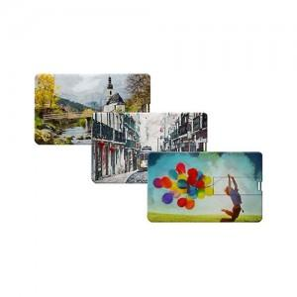

【상세/제작정보】

【인쇄/포장옵션】 | 풀칼라 / 포장지포장

【공급단가】 | 수량 | 100~ | 300~ | 500~ | 1,000~ | 3,000~
*VAT별도 | 8GB | 3,750원 | 3,690원 | 3,600원 | 3,510원 | 3,450원
 | 16GB | 4,770원 | 4,690원 | 4,580원 | 4,460원 | 4,390원
 | 32GB | 5,110원 | 5,030원 | 4,900원 | 4,780원 | 4,700원
 | 64GB | 5,450원 | 5,360원 | 5,230원 | 5,100원 | 5,010원

【상품 URL】 | https://www.easy1.co.kr:443/src/goods_detail.php?gdno=31641

